상품제안서
나빌레라 도자문 777 쓰리세븐 자개손톱깎이 | 상품코드: S38925

 |  |  |  |  |  |  | 02-713-8555 | www.synergygift.co.kr
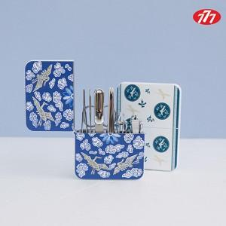

【상세/제작정보】

【인쇄/포장옵션】 | 실크, 풀칼라 / 포장지포장

【공급단가】 | 수량 | 20~ | 100~ | 200~ | 300~ | 500~
*VAT별도 | 청화백자운학문 | 29,200원 | 26,680원 | 26,220원 | 25,760원 | 25,300원
 | 청자상감운학문 | 29,200원 | 26,680원 | 26,220원 | 25,760원 | 25,300원

【상품 URL】 | https://www.synergygift.co.kr:443/src/goods_detail.php?gdno=38925

